关系图
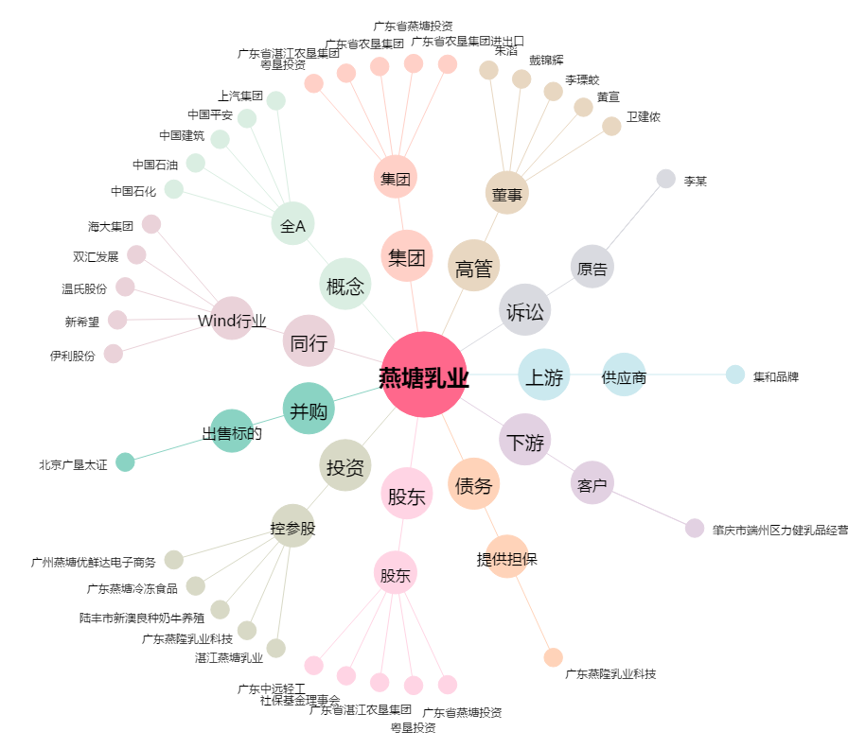
燕塘乳业[002732.SZ] - 关系概览图

